상품제안서
전자레인지용 밀폐용기 쿡플러스 1호 | 상품코드: S29450

 |  |  |  |  |  |  | 02-713-8555 | www.synergygift.co.kr
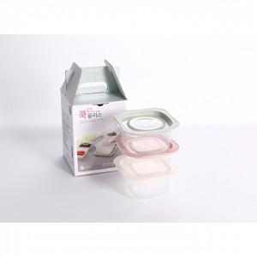

【상세/제작정보】 | <p><span style="font-size: 14pt;">※ 배송비 별도 상품입니다. 박스당(5,000원 부가세별도)</span></p>

【인쇄/포장옵션】 | 스티커 / 포장불가능

【공급단가】 | 수량 | 300~ | 500~ | 1,000~ | 3,000~ | 5,000~
*VAT별도 | 단가 | 1,550원 | 1,490원 | 1,430원 | 1,380원 | 1,340원

【상품 URL】 | https://www.synergygift.co.kr:443/src/goods_detail.php?gdno=29450

